M06
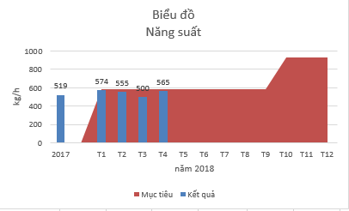
THỐNG KÊ NĂNG SUẤT
Bộ phận: Nhà máy Luyện Tháng …/20…
STT | Ngày | Số giờ khoán/ ngày | Sản lượng ngày (tấn) | Sản lượng bình quân/giờ (Kg) | Mục tiêu

Tổng Cộng |  | - | -
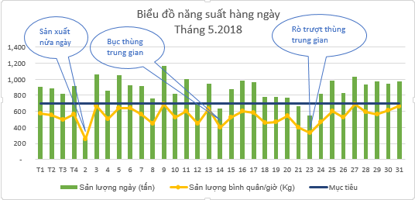

BẢNG TỔNG HỢP THỐNG KÊ NĂNG SUẤT BÌNH QUÂN THEO THÁNG

Bộ phận: Nhà máy Luyện Năm: …………

 | Tháng | Số giờ khoán | Sản lượng tháng (kg) | Năng suất bình quân/giờ | Mục tiêu
 | 1 |  |  |  | 580
 | 2 |  |  |  | 580
 | 3 |  |  |  | 580
 | 4 |  |  |  | 580
 | 5 |  |  |  | 580
 | 6 |  |  |  | 580
 | 7 |  |  |  | 580
 | 8 |  |  |  | 580
 | 9 |  |  |  | 580
 | 10 |  |  |  | 928
 | 11 |  |  |  | 928
 | 12 |  |  |  | 928
 | Tổng Cộng | - | -

Sheet1
 | 2017 | T1 | T2 | T3 | T4 | T5 | T6 | T7 | T8 | T9 | T10 | T11 | T12
Kết quả | 519 | 574 | 555 | 500 | 565
Mục tiêu |  | 580 | 580 | 580 | 580 | 580 | 580 | 580 | 580 | 580 | 928 | 928 | 928
Biểu đồ Năng suất
 | Mục tiêu | Kết quả
2017 |  | 519
T1 | 580 | 574
T2 | 580 | 555
T3 | 580 | 500
T4 | 580 | 565
T5 | 580
T6 | 580
T7 | 580
T8 | 580
T9 | 580

